Übersicht
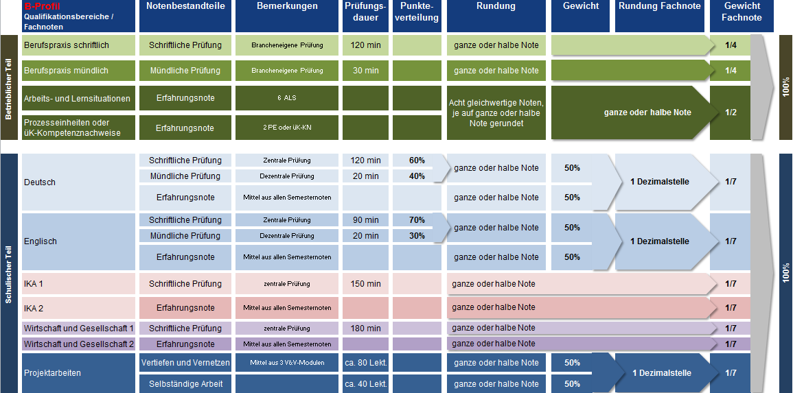
ÜBERSICHT
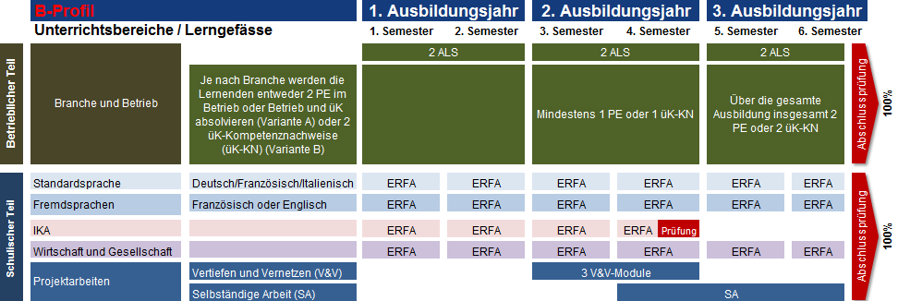

NOTENBESTANDTEILE UND NOTENGEWICHTUNG

